舞台配置図
舞台配置図
※ピアノの位置は１か２を選択してください。平台は６台の３段（ひな壇）で定位置とします。 ※指揮台、椅子等の位置を明記してください。

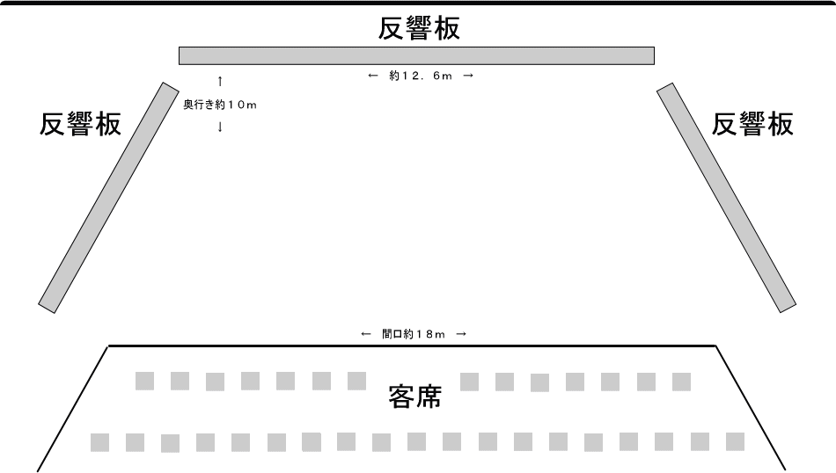

平台 (６台)
ひな壇(２段)

使用しない
時の位置

１
２

使用希望機材(会館備品)と数量：
 | ピアノフルコンサート | ： | 足類：開き足 | ：
 | 指揮台 | ： | 足類：箱足 | ：
 | 指揮者譜面台 | ： | 足類：木台 | ：
 | 譜面台 | ： | 屏風：金屏風 | ：
 | 平台：６×６ | ： | 屏風：銀屏風 | ：
 | 平台：４×６ | ： | 緋毛氈 | ：
 | 平台：３×９ | ： | 椅子 | ：
 | 平台：３×６ | ： | 長机 | ：
 | 平台：３×４ | ：
持ち込み機材：

